Hoja1
ARCHIVOS DE CONFIGURACIÓN LOGINEXT

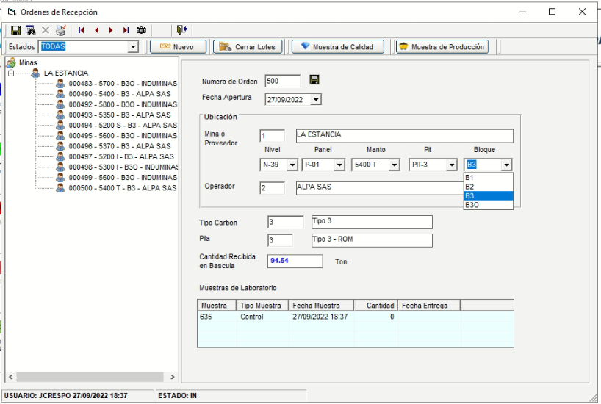
 | PLACAS |  |  |  |  |  |  | ESTANDARIZACION DE VARIABLES
 | Placas | Conductor | TipoVehiculo | IdTransportador | PesoLlenoMAX | PesoVacioMIN | Tara | IDTipo | Descripcion
 | GTY621 | 72163378 | TC_Volco | 26 | 52500 | 18000 | 0 | 1 | PAROS TRITURADORA
 |  |  |  |  |  |  |  | 2 | TIPOS DE VEHICULOS
 |  |  |  |  |  |  |  | 3 | NIVELES
 | TRANSPORTADORES |  |  |  |  |  |  | 4 | PANELES
 | IdTransportador | Descripcion | ValorFlete | DescripcionCorta |  |  |  | 5 | MANTOS
 | 1 | ANITA CARGA | 0 | ANITA CARGA |  |  |  | 6 | PITS
 |  |  |  |  |  |  |  | 7 | BLOQUES
 | CONDUCTORES |  |  |  |  |  |  | 8 | MAQUINAS ACOPIOS
 | Cedula | Nombre
 | 10672868 | LUIS DIAZ |  |  |  |  |  | IdTipo | Descripcion
 |  |  |  |  |  |  |  | 1 | Cambio de turno
 | MINAS |  |  |  |  |  |  | 1 | Lluvia
 | IdMina | Descripcion |  |  |  |  |  | 1 | Recuperación por lluvia
 | 1 | LA ESTANCIA |  |  |  |  |  | 1 | Sin operador
 |  |  |  |  |  |  |  | 1 | Sin material
 | TERCEROS |  |  |  |  |  |  | 1 | Tanqueo
 | IdCliente | Identificacion | Descripcion |  |  |  |  | 1 | Almuerzo/Cena
 | 20 | 302 | CARBOSAN. CARBOMAX |  |  |  |  | 1 | Descanso
 |  |  |  |  |  |  |  | 1 | Falla mecánica
 | OPERADOR MINERO/PROVEEDOR |  |  |  |  |  |  | 1 | Problema industrial
 | IdOperador | Descripcion | Nit | Tipo | Observaciones |  |  | 1 | Sin cargador
 | 1 | SERPEL SAS | 900123456 | OPERADOR | ok |  |  | 1 | Limpieza de bascula
 |  |  |  |  |  |  |  | 1 | Movimiento
 | ACOPIOS |  |  |  |  |  |  | 2 | TC_Carbonera
 | IdAcopio | Descripcion | Ubicacion |  |  |  |  | 2 | TC_Bottom Dump
 | 1 | EL BRILLANTE | CORDOBA |  |  |  |  | 2 | TC_Carroceria
 | 2 | PUERTO TOLU | TOLU |  |  |  |  | 2 | TC_Volco
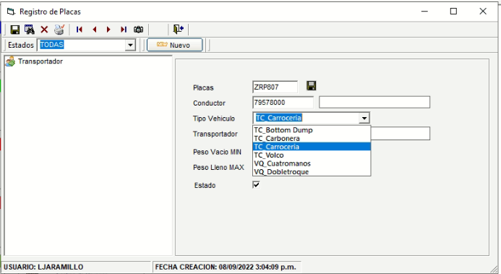
 |  |  |  |  |  |  |  | 2 | VQ_Cuatromanos
 | PILAS |  |  |  |  |  |  | 2 | VQ_Dobletroque
 | IdPilaFisica | Descripcion | Granulometria | TipoCarbon |  |  |  | 3 | N-01
 | 1 | Tipo 1 - ROM | ROM | Tipo 1 |  |  |  | 3 | N-02
 | 2 | Tipo 2 - ROM | ROM | Tipo2 |  |  |  | 3 | N-03
 | 3 | Tipo 3 - ROM | ROM | Tipo 3 |  |  |  | 3 | N-04
 | 6 | Tipo 1 - 0x50 | 0x50 | Tipo 1 |  |  |  | 3 | N-05
 | 7 | Tipo 2 - 0x50 | 0x50 | Tipo 2 |  |  |  | 3 | N-06
 | 8 | Tipo 3 - 0x50 | 0x50 | Tipo 3 |  |  |  | 3 | N-07
 | 11 | Tipo 1 - 50x100 | 50x100 | Tipo 1 |  |  |  | 3 | N-08
 | 12 | Tipo 2 - 50x100 | 50x100 | Tipo 2 |  |  |  | 3 | N-09
 | 13 | Tipo 3 - 50x100 | 50x100 | Tipo 3 |  |  |  | 3 | N-10
 |  |  |  |  |  |  |  | 3 | N-11
 | USUARIOS |  |  |  |  |  |  | 3 | N-12
 | Login | Descripcion | Cargo | Perfil |  |  |  | 3 | N-13
 | ecausil | Eider Causil | Operador | administrador |  |  |  | 3 | N-14
 |  |  |  |  |  |  |  | 3 | N-15
 | PERFIL O ROLES |  |  |  |  |  |  | 3 | N-16
 | IdPerfil | Perfil |  |  |  |  |  | 3 | N-17
 | 1 | Administrador |  |  |  |  |  | 3 | N-18
 | 2 | Operador |  |  |  |  |  | 3 | N-19
 | 3 | Supervisor |  |  |  |  |  | 3 | N-20
 | 4 | Contable |  |  |  |  |  | 3 | N-21
 | 5 | Operativo |  |  |  |  |  | 3 | N-22
 |  |  |  |  |  |  |  | 3 | N-23
 |  |  |  |  |  |  |  | 3 | N-24
 |  |  |  |  |  |  |  | 3 | N-25
 |  |  |  |  |  |  |  | 3 | N-26
 |  |  |  |  |  |  |  | 3 | N-27
 |  |  |  |  |  |  |  | 3 | N-28
 |  |  |  |  |  |  |  | 3 | N-29
 |  |  |  |  |  |  |  | 3 | N-30
 |  |  |  |  |  |  |  | 3 | N-31
 |  |  |  |  |  |  |  | 3 | N-32
 |  |  |  |  |  |  |  | 3 | N-33
 |  |  |  |  |  |  |  | 3 | N-34
 |  |  |  |  |  |  |  | 3 | N-35
 |  |  |  |  |  |  |  | 3 | N-36
 |  |  |  |  |  |  |  | 3 | N-37
 |  |  |  |  |  |  |  | 3 | N-38
 |  |  |  |  |  |  |  | 3 | N-39
 |  |  |  |  |  |  |  | 3 | N-40
 |  |  |  |  |  |  |  | 3 | N-41
 |  |  |  |  |  |  |  | 3 | N-42
 |  |  |  |  |  |  |  | 3 | N-43
 |  |  |  |  |  |  |  | 3 | N-44
 |  |  |  |  |  |  |  | 3 | N-45
 |  |  |  |  |  |  |  | 3 | N-46
 |  |  |  |  |  |  |  | 3 | N-47
 |  |  |  |  |  |  |  | 3 | N-48
 |  |  |  |  |  |  |  | 3 | N-49
 |  |  |  |  |  |  |  | 3 | N-50
 |  |  |  |  |  |  |  | 4 | P-06
 |  |  |  |  |  |  |  | 4 | P-07
 |  |  |  |  |  |  |  | 4 | P-08
 |  |  |  |  |  |  |  | 4 | P-09
 |  |  |  |  |  |  |  | 4 | P-10
 |  |  |  |  |  |  |  | 4 | P-01
 |  |  |  |  |  |  |  | 4 | P-02
 |  |  |  |  |  |  |  | 4 | P-03
 |  |  |  |  |  |  |  | 4 | P-04
 |  |  |  |  |  |  |  | 4 | P-05
 |  |  |  |  |  |  |  | 5 | 5200 S
 |  |  |  |  |  |  |  | 5 | 5200 I
 |  |  |  |  |  |  |  | 5 | 5250
 |  |  |  |  |  |  |  | 5 | 5370
 |  |  |  |  |  |  |  | 5 | 5350
 |  |  |  |  |  |  |  | 5 | 5400
 |  |  |  |  |  |  |  | 5 | 5400 T
 |  |  |  |  |  |  |  | 5 | 5600
 |  |  |  |  |  |  |  | 5 | 5700
 |  |  |  |  |  |  |  | 5 | 5800
 |  |  |  |  |  |  |  | 5 | 5900
 |  |  |  |  |  |  |  | 5 | 5300 S
 |  |  |  |  |  |  |  | 5 | 5300 I
 |  |  |  |  |  |  |  | 6 | PIT-2
 |  |  |  |  |  |  |  | 6 | PIT-3
 |  |  |  |  |  |  |  | 6 | PIT-1
 |  |  |  |  |  |  |  | 7 | B1
 |  |  |  |  |  |  |  | 7 | B2
 |  |  |  |  |  |  |  | 7 | B3
 |  |  |  |  |  |  |  | 7 | B3O
 |  |  |  |  |  |  |  | 8 | SEM01
 |  |  |  |  |  |  |  | 8 | SEM02
 |  |  |  |  |  |  |  | 8 | SEM03

